关系图
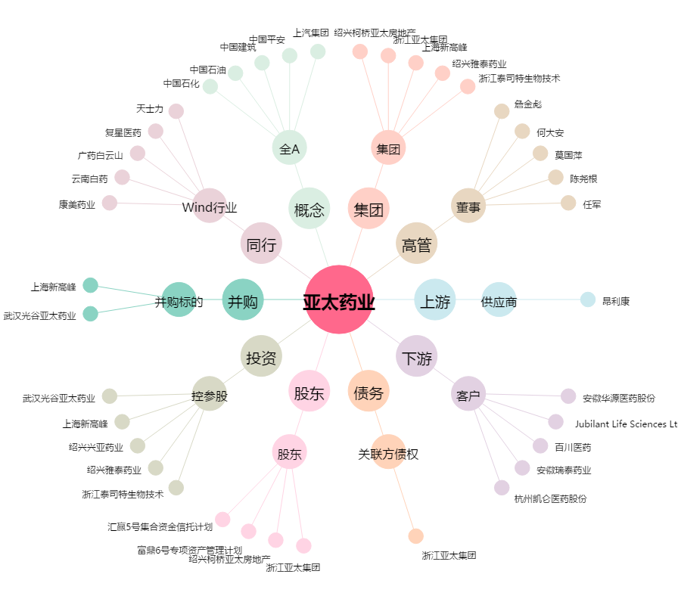
亚太药业[002370.SZ] - 关系概览图

